記入例
1.労災保険及び一般拠出金対象労働者数及び賃金 平成28年4月～平成29年3月までに使用労働者（パート、臨時、日雇含む）に対して支払った総賃金を月別、労働者別に記入して下さい。

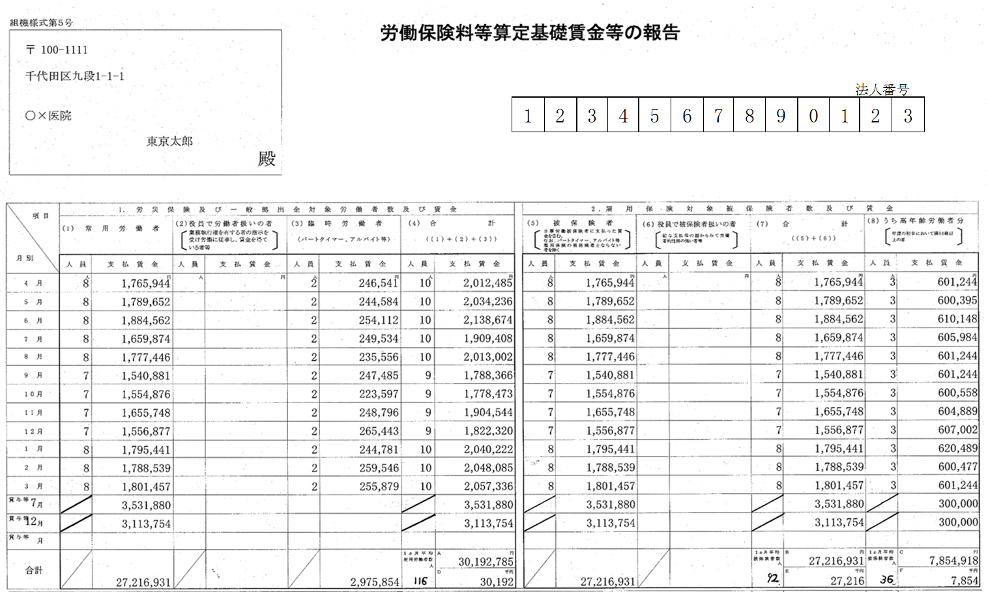

毎月の支払賃金を正確に記入願います。
特に、年度中途の入退者を把握し、賃金等の報告に正確に記入して下さい。

 |  | 2.雇用保険対象 被保険者数及び賃金

 |  | 平成28年4月～平成29年3月までに雇用保険被保険者（パート、日雇含む）に対して支払った総賃金を記入して下さい。

 |  | (8)うち高年齢労働者分
 |  | 雇用保険被保険者のうち、平成28年4月1日現在において満64歳以上（昭和27年4月1日以前に生まれた方）の高年齢労働者を使用した場合、記入して下さい。

・労災保険の人員欄 | ・雇用保険の人員欄
各月の『人員』欄は、各月末（月末直前の給与締切日）時点の使用労働者数を記入してください。なお、賞与の『人員』は合計人数には含めない為、記入する必要ありません。 | 各月の『人員』欄は、各月末（月末直前の給与締切日）時点の雇用保険被保険者数を記入してください。なお、賞与の『人員』は合計人数には含めない為、記入する必要ありません。

